关系图
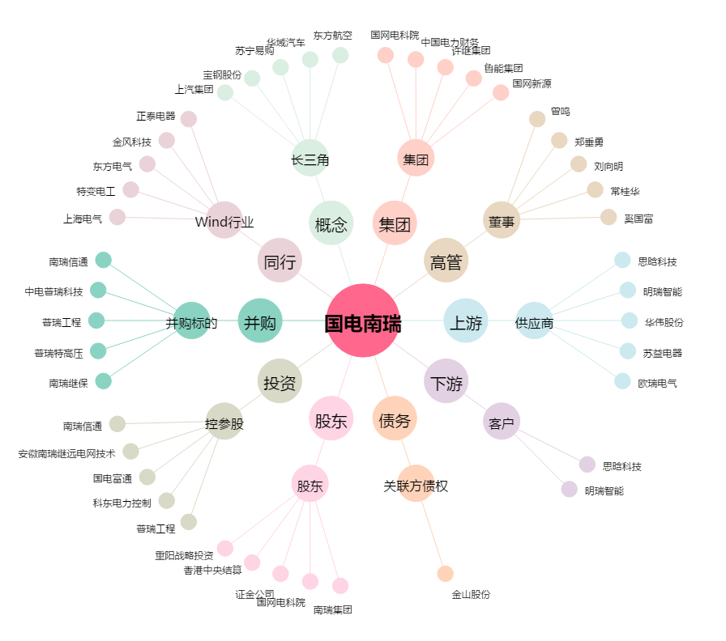
国电南瑞[600406.SH] - 关系概览图

